상품제안서
유즈비 LED 클락 15W 고속무선충전기 [인쇄무료] | 상품코드: F22513

 |  |  |  |  |  |  | 02-412-0044 | www.easy1.co.kr
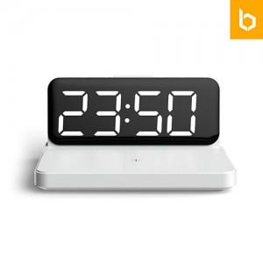 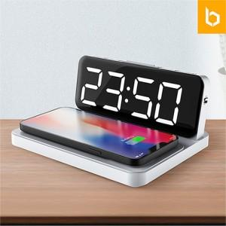 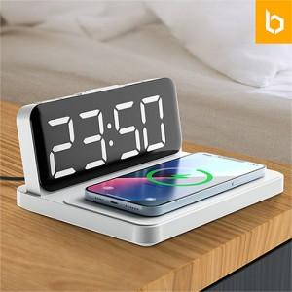

【상세/제작정보】

【인쇄/포장옵션】 | 레이저, 풀칼라 / 포장불가능

【공급단가】 | 수량 | 50~ | 100~ | 500~ | 1,000~ | 2,000~
*VAT별도 | 단가 | 29,970원 | 28,860원 | 27,750원 | 26,640원 | 25,970원

【상품 URL】 | http://www.easy1.co.kr/src/goods_detail.php?gdno=22513

